Kit & Set Part (2)
 |  |  |  | Phụ tùng bộ
Stt | LEVEL | Mã phụ tùng | Tên tiếng Anh | Tên tiếng Việt | Model | Model code | Hình Ảnh | Giá bán cho HEAD (chưa VAT) | VAT | Giá bán cho HEAD ( có VAT) | Giá bán lẻ (Chưa VAT) | VAT | Giá bán lẻ (có VAT)
1 | 1 | 1440A-KFM-900 | CAM SET | Giàn cam | DREAM 100 | KFVN,KFVW, KVVA, KVVF | 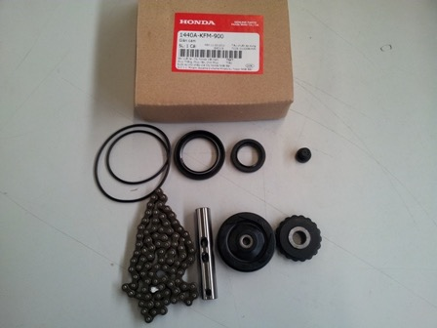 | 87,000 | 8,700 | 95,700 | 123,000 | 12,300 | 135,300
 | 2 | 14401-KFM-900 | CHAIN CAM (88L)
 | 2 | 14610-086-010 | ROLLER COMP CAM CHAIN GUIDE
 | 2 | 14502-086-000 | ROLLER CAM CHAIN TENSIONER
 | 2 | 14550-GB0-911 | PUSH ROD COMP TENSIONER
 | 2 | 14566-086-030 | HEAD TENSIONER PUSH ROD
 | 2 | 91301-035-003 | O RING 107X2
 | 2 | 91201-GB4-691 | OIL SEAL 30X42X4.5
 | 2 | 91202-GB4-692 | OIL SEAL,18.9X28X5
2 | 1 | 22100-K09-L01 | CLUTCH ASSY | Bộ côn lá | WAVE110 MỚI (S,RS, RSX), DREAM 110 | K03R,K07G,KZVR | 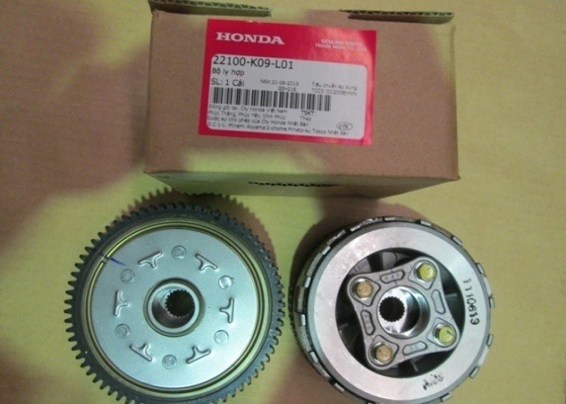 | 303,000 | 30,300 | 333,300 | 388,000 | 38,800 | 426,800
 | 2 | 22110-K09-L01 | OUTER COMP,CLUTCH
 | 2 | 22121-K09-L01 | CENTER,CLUTCH
 | 2 | 22201-K09-L01 | DISK,CLUTCH FRICTION
 | 2 | 22311-107-000 | PLATE CLUTCH
 | 2 | 22350-115-020 | PLATE CLUTCH PRESSURE
 | 2 | 22361-KFM-900 | PLATE CLUTCH LIFTER
 | 2 | 22401-K09-L01 | SPRING,CLUTCH
 | 2 | 90050-357-000 | SPECIAL BOLT FLANGE 6X22
 | 2 | 90403-KPH-900 | WASHER,THRUST 17MM
3 | 1 | 22100-KFM-900 | CLUCTH ASSY | Bộ côn lá | WAVE ALPHA 100 MỚI | KWYP,KVML,KVRP | 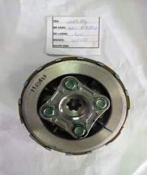 | 303,000 | 30,300 | 333,300 | 388,000 | 38,800 | 426,800
 | 2 | 22110-KFL-D00 | OUTER COMP CLUTCH
 | 2 | 22121-KFM-900 | CENTER CLUTCH
 | 2 | 22201-KBW-900 | DISK CLUTCH FRICTION
 | 2 | 22311-KN4-680 | PLATE CLUTCH
 | 2 | 22350-115-020 | PLATE CLUTCH PRESSURE
 | 2 | 22361-KFM-900 | PLATE CLUTCH LIFTER
 | 2 | 22401-KEV-900 | SPRING CLUTCH
 | 2 | 90050-KFL-850 | SPECIAL BOLT FLANGE 6X22
 | 2 | 90403-HA0-000 | WASHER, THRUST 17MM
4 | 1 | 22300-KZR-600 | PLATE ASSY,DRIVE | Bộ côn văng | AIR BLADE 125, PCX, LEAD 125, SH MODE | K12A,K29A,KWNK,K27A | 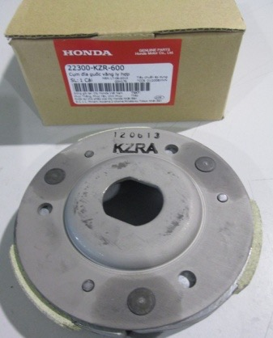 |  | - | - |  | - | -
 | 2 | 22350-KVB-900 | PLATE COMP,DRIVE
 | 2 | 22361-KVB-900 | PLATE,CLUTCH SIDE
 | 2 | 22401-KGF-912 | SPRING,CLUTCH 12KGF
 | 2 | 22530-KWN-900 | WEIGHT,CLUTCH
 | 2 | 22804-148-000 | RUBBER.CLUTCH DUM
 | 2 | 90605-166-720 | CIRCLIP,7MM
5 | 1 | 22600-K09-L01 | PLATE ASSY,PRIM DRIVE | Bộ côn văng | WAVE110 MỚI (S,RS, RSX), DREAM 110 | K03R,K07G,KZVR | 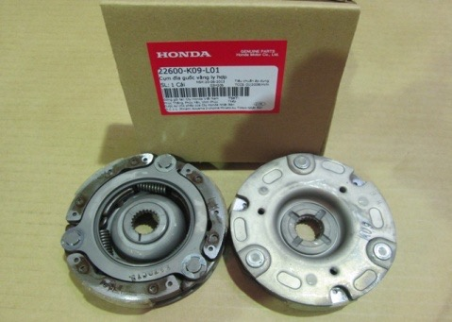 |  | - | - |  | - | -
 | 2 | 22530-K09-L01 | WEIGHT,PRIM CLUTCH
 | 2 | 22610-KWW-741 | PLATE COMP,PRIMARY DRIVE
 | 2 | 22641-KPH-900 | SPRING,PRIMARY CLUTCH
 | 2 | 22642-KWW-741 | WASHER,CLUTCH SIDE
 | 2 | 22643-KWW-741 | SPG,SIDE FRICTION
 | 2 | 22644-KWW-741 | PLATE,CLUTCH SIDE
 | 2 | 22804-GB2-000 | RUBBER,CLUTCH DAMPER
 | 2 | 90605-166-720 | CIRCLIP,7MM
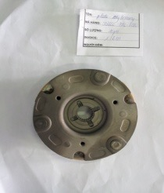
6 | 1 | 22600-KFL-D00 | PLATE ASSY PRIMARY DRIVE | Bộ côn văng | WAVE ALPHA 100 MỚI | KWYP ,KVRP |  |  | - | - |  | - | -
 | 2 | 22530-KFL-D00 | WEIGHT PRIM DRIVE
 | 2 | 22610-KFL-D00 | PLATE COMP,PRIMARY DRIVE
 | 2 | 22641-KFL-D00 | SPRING PRIMARY CLUTCH
 | 2 | 22642-KFL-850 | WASHER CLUTCH SIDE
 | 2 | 22643-KFL-D00 | SPR SIDE FRICTION
 | 2 | 22644-KFL-851 | PLATE CLUTCH SIDE
 | 2 | 22804-GB2-000 | RUBBER,CLUTCH DAMPER
7 | 2 | 5053A-KFV-950 | BAR COMP SIDE STAND SET | Bộ chân chống bên | DREAM 110 | KWWS,KWWY,K03R |  | 32,000 | 3,200 | 35,200 | 46,000 | 4,600 | 50,600
 | 2 | 50530-KFV-950 | BAR COMP SIDE STAND
 | 2 | 90108-223-000 | SCREW,SIDE STAND PIVOT
 | 2 | 94002-10000-0S | NUT,HEX.,10MM
 | 2 | 95014-72102 | SPRING A, SIDE STAND
8 | 1 | 5053A-KPH-E20 | BAR COMP SIDE STAND SET | Bộ chân chống bên | Wave Anpha, Wave 100 | KRS,KTL,KVR,KWY | 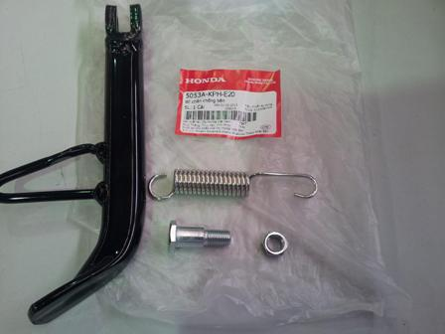 | 34,000 | 3,400 | 37,400 | 48,000 | 4,800 | 52,800
 | 2 | 5053A-KPH-E20 | BAR COMP SIDE STAND SET
 | 2 | 90108-223-000 | SCREW,SIDE STAND PIVOT
 | 2 | 94002-10000-0S | NUT,HEX.,10MM
 | 2 | 95014-72102 | SPRING A, SIDE STAND
9 | 1 | 50700-KVR-V10 | STEP ASSY,R PILLION | Bộ để chân sau phải | WAVE ALPHA 100 MỚI | KWYN,KWYP | 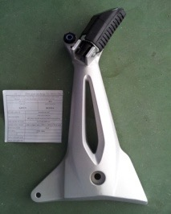 | 173,000 | 17,300 | 190,300 | 216,000 | 21,600 | 237,600
 | 2 | 18421-KBA-900 | RUBBER,MUFF.MOUNT
 | 2 | 18422-KPH-900 | COLLAR,MUFF,MOUNT
 | 2 | 50710-KVL-V40 | RUBBER,P.STEP
 | 2 | 50711-GN5-730 | PLATE,P.STEP
 | 2 | 50711-KVL-V40 | BAR,R P STEP
 | 2 | 50715-KTL-740 | HOLDER R,P STEP
 | 2 | 94101-06000 | WASHER,PLAIN.6MM
 | 2 | 94201-16150 | PIN,SPLIT, 1.6
 | 2 | 95015-83000 | PIN C P,STEP
10 | 1 | 50700-KZV-V30 | STEP ASSY,R PILLION | Bộ để chân sau phải | DREAM 110 | KZVR | 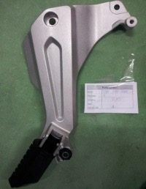 | 154,000 | 15,400 | 169,400 | 192,000 | 19,200 | 211,200
 | 2 | 18421-KBA-900 | RUBBER,MUFF.MOUNT
 | 2 | 18422-KBA-900 | COLLAR,MUFF.MOUNT
 | 2 | 50710-KZV-V30 | RUBBER,P STEP
 | 2 | 50711-KZV-T00 | BAR,R P STEP
 | 2 | 50715-KE8-000 | PLATE,P.STEP SIDE
 | 2 | 50715-KZV-V30 | HOLDER,R P STEP
 | 2 | 90131-KWB-600 | PIN,PILLION STEP
 | 2 | 94101-06000 | WASHER,PLAIN.6MM
 | 2 | 94201-16150 | PIN,SPLIT, 1.6
11 | 1 | 50705-KVR-V10 | STEP ASSY,L PILLION | Bộ để chân sau trái | WAVE ALPHA 100 MỚI | KWYP, KWYN | 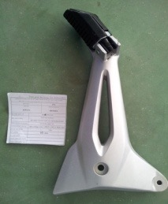 | 168,000 | 16,800 | 184,800 | 210,000 | 21,000 | 231,000
 | 2 | 50710-KVL-V40 | RUBBER,P.STEP
 | 2 | 50711-GN5-730 | PLATE,P.STEP
 | 2 | 50712-KVL-V40 | BAR,L P STEP
 | 2 | 50716-KTL-740 | HOLDER L,P STEP
 | 2 | 94101-06000 | WASHER,PLAIN.6MM
 | 2 | 94201-16150 | PIN,SPLIT, 1.6
 | 2 | 95015-83000 | PIN C P,STEP
12 | 1 | 50705-KZV-V30 | STEP ASSY,L PILLION | Bộ để chân sau trái | DREAM 110 | KZVR | 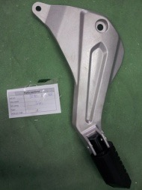 | 134,000 | 13,400 | 147,400 | 167,000 | 16,700 | 183,700
 | 2 | 50710-KVL-V40 | RUBBER,P.STEP
 | 2 | 50711-GN5-730 | PLATE,P.STEP
 | 2 | 50712-KVL-V40 | BAR,L P STEP
 | 2 | 50716-KTL-740 | HOLDER L,P STEP
 | 2 | 94101-06000 | WASHER,PLAIN.6MM
 | 2 | 94201-16150 | PIN,SPLIT, 1.6
 | 2 | 95015-83000 | PIN C P,STEP
13 | 1 | 5071A-GN5-830 | STEP SET R | Cụm để chân sau phải | DREAM 100, Wave Anpha, Future cũ | GBGT,KFLG,KFVN,KFLP,KRSA,KFLR,KFVW |  | 25,000 | 2,500 | 27,500 | 34,500 | 3,450 | 37,950
 | 2 | 50713-GN5-830 | BAP R,P STEP
 | 2 | 50710-GN5-830 | RUBBER,P.STEP
 | 2 | 50711-GN5-730 | PLATE,P STEP
 | 2 | 94101-06000 | WASHER, PLAIN, 6MM
 | 2 | 94201-16150 | PIN, SPLIT, 1.6X15
 | 2 | 95015-83000 | PIN C, PILLION STEP
14 | 1 | 5071A-K07-940 | STEP SET R | Cụm để chân sau phải | WAVE 110, Future 125 | KWWG,KWWR,KWWG,KWWY,K07F,KYZG,KYZH,K03A | 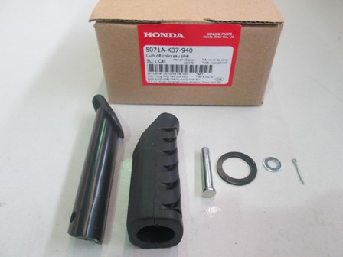 | 23,500 | 2,350 | 25,850 | 33,000 | 3,300 | 36,300
 | 2 | 50711-KBP-900 | BAR,R P STEP
 | 2 | 50710-KWB-600 | RUBBER,P STEP
 | 2 | 94201-16150 | PIN, SPLIT, 1.6X15
 | 2 | 94101-06000 | WASHER, PLAIN, 6MM
 | 2 | 50715-KE8-000 | PLATE,P.STEP SIDE
 | 2 | 90131-KWB-600 | PIN,PILLION STEP
15 | 1 | 5071B-GN5-830 | STEP SET L | Cụm để chân sau trái | DREAM 100, Wave Anpha, Future cũ | GBGT,KFLG,KFVN,KFLP,KRSA,KFLR,KFVW | 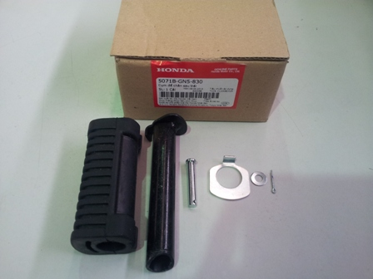 | 25,000 | 2,500 | 27,500 | 34,500 | 3,450 | 37,950
 | 2 | 50714-GN5-830 | BAR L,P STEP
 | 2 | 50710-GN5-830 | RUBBER,P.STEP
 | 2 | 50711-GN5-730 | PLATE,P STEP
 | 2 | 94101-06000 | WASHER, PLAIN, 6MM
 | 2 | 94201-16150 | PIN, SPLIT, 1.6X15
 | 2 | 95015-83000 | PIN C, PILLION STEP
16 | 1 | 5071B-K07-940 | STEP SET L | Cụm để chân sau trái | WAVE 110, Future 125 | KWWG,KWWR,KWWG,KWWY,K07F,KYZG,KYZH,K03A | 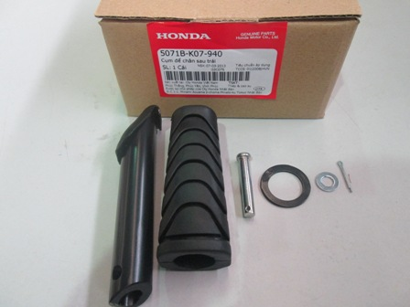 | 23,500 | 2,350 | 25,850 | 33,000 | 3,300 | 36,300
 | 2 | 50712-KBP-900 | BAR,L P STEP
 | 2 | 50710-KWB-600 | RUBBER,P STEP
 | 2 | 94201-16150 | PIN, SPLIT, 1.6X15
 | 2 | 94101-06000 | WASHER, PLAIN, 6MM
 | 2 | 50715-KE8-000 | PLATE,P.STEP SIDE
 | 2 | 90131-KWB-600 | PIN,PILLION STEP
17 | 1 | 5321A-GN5-900 | RACE,STRG SET | Bộ bát phuốc | DREAM 100, Wave Anpha, Future cũ | GBGT,KFLG,KFVN,KFLP,KRSA,KFLR,KFVW | 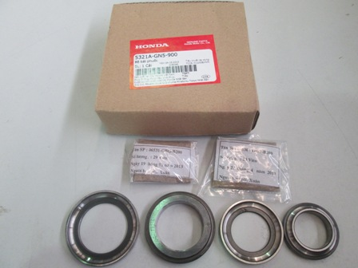 | 51,000 | 5,100 | 56,100 | 71,000 | 7,100 | 78,100
 | 2 | 50301-GN5-901 | RACE,STRG.TOP BALL
 | 2 | 50302-GN5-900 | RACE,STRG.BOTTOM BALL
 | 2 | 53211-GN5-900 | RACE, STEERING TOP CONE
 | 2 | 53212-GN5-900 | RACE, STEERING BOTTOM CONE
 | 2 | 06530-GBG-B20 | BALL ASSY,STEEL #6X23
 | 2 | 06531-GBG-B20 | BALL ASSY,STEEL #6X29
18 | 1 | 88110-K12-900 | MIRROR ASSY,R BACK | Bộ gương phải | LEAD 125 | K12A | 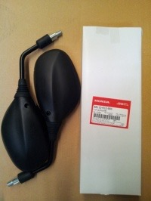 | 42,000 | 4,200 | 46,200 | 55,000 | 5,500 | 60,500
 | 2 | 88110-KVG-V40 | PROTECTIV STICKER
 | 2 | 88111-KVG-V40 | HOLDER,R MIRROR
 | 2 | 88113-K12-900 | STAY COMP,MIRROR
 | 2 | 88115-KVG-V40 | BOOT,MIRROR UPPER
 | 2 | 88119-K12-900 | CAP,LOCK NUT
 | 2 | 8811Z-GHA-610 | SPEC,BACK MIRROR
 | 2 | 88211-KVG-V40 | MIRROR R
 | 2 | 90003-KFL-710 | BOLT,ADPT 10MM
 | 2 | 90201-MW3-620 | NUT,HEX.,10MM
 | 2 | 93700-04018-1G | SCREW OVAL 4X18
 | 2 | 94001-04000-0S | NUT HEX 4MM
19 | 1 | 88110-K29-901 | MIRROR ASSY,R BACK | Bộ gương phải | SH MODE | K29A | 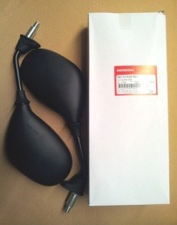 | 47,000 | 4,700 | 51,700 | 62,000 | 6,200 | 68,200
 | 2 | 88111-KZL-E00 | HOLDER R,MILLOR
 | 2 | 88113-KZL-E00 | BOOT,MIRROR
 | 2 | 88114-K29-900 | BOOT,MIRROR
 | 2 | 88115-K29-900 | BOLT,ADPT 10MM
 | 2 | 88116-KZL-E00 | STAY,MIRROR
 | 2 | 88118-KZL-E00 | SEAT,HOLDER
 | 2 | 8811Z-GHA-610 | SPEC,BACK MIRROR
 | 2 | 88121-KZL-E00 | LINING,R MIRROR
 | 2 | 88123-KZL-E00 | SPRING
 | 2 | 88211-K29-900 | MIRROR R
 | 2 | 88223-K29-900 | RETAINER
 | 2 | 90301-GFC-B50 | LOCK NUT
 | 2 | 90301-GFM-890 | NUT,SPECIAL 5MM
20 | 1 | 88110-KFV-660 | MIRROR ASSY,R BACK | Bộ gương phải | DREAM 100 | KVVF,KVVA,KFVY | 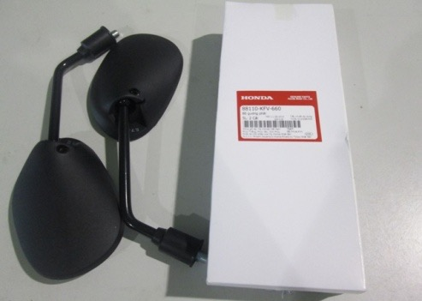 | 32,500 | 3,250 | 35,750 | 41,800 | 4,180 | 45,980
 | 2 | 88111-KRS-860 | HOLDER,R MIRROR
 | 2 | 88113-KRS-860 | STAY COMP MIRROR
 | 2 | 88114-KFV-830 | CAP LOCK NUT
 | 2 | 90003-MY5-720 | BOLT,ADPT 10MM
 | 2 | 90201-MW3-620 | NUT,HEX.,10MM
 | 2 | 93700-04018-1G | SCREW OVAL 4X18
 | 2 | 94001-04000-0S | NUT HEX 4MM
21 | 1 | 88110-KRS-900 | MIRROR ASSY,R BACK | Bộ gương phải | WAVE ALPHA CŨ | KRSA | 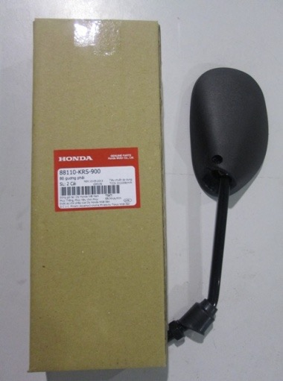 | 30,600 | 3,060 | 33,660 | 39,100 | 3,910 | 43,010
 | 2 | 88111-KRS-900 | HOLDER R MIRROR
 | 2 | 88113-KRS-900 | STAY COMP MIRROR
 | 2 | 88115-KRS-900 | CAP LOCK NUT
 | 2 | 88211-KRS-900 | MIRROR R
 | 2 | 93905-24580 | SCREW.TAPPING 4X20
 | 2 | 94030-10070-C2 | NUT, HEX 10MM
22 | 1 | 88110-KTL-640 | MIRROR ASSY,R BACK | Bộ gương phải | WAVE ALPHA MỚI | KWYP, KWYN | 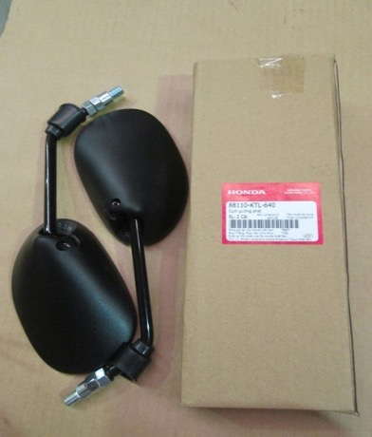 | 36,000 | 3,600 | 39,600 | 48,000 | 4,800 | 52,800
 | 2 | 88111-KRS-860 | HOLDER,R MIRROR
 | 2 | 88113-KET-900 | CAP,LOCK NUT
 | 2 | 88113-KRS-860 | STAY COMP MIRROR
 | 2 | 88213-KFV-830 | WEIGHT
 | 2 | 88215-KFV-830 | CUSHION
 | 2 | 90003-MY5-720 | BOLT,ADPT 10MM
 | 2 | 90201-MW3-620 | NUT,HEX.,10MM
 | 2 | 93700-04018-1G | SCREW OVAL 4X18
 | 2 | 94001-04000-0S | NUT HEX 4MM
23 | 1 | 88110-KTM-970 | MIRROR ASSY,R BACK | Bộ gương phải | FUTURE 125 | KYZN, KYZR | 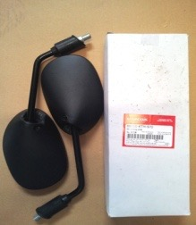 | 33,000 | 3,300 | 36,300 | 44,000 | 4,400 | 48,400
 | 2 | 88111-KRS-860 | HOLDER,R MIRROR
 | 2 | 88113-KRS-860 | STAY COMP MIRROR
 | 2 | 88113-KTM-970 | CAP,LOCK NUT
 | 2 | 88213-KFL-710 | WEIGHT
 | 2 | 88214-KFL-710 | CUSHION
 | 2 | 90003-KFL-710 | BOLT,ADPT 10MM
 | 2 | 90201-MW3-620 | NUT,HEX.,10MM
 | 2 | 93700-04018-1G | SCREW OVAL 4X18
 | 2 | 94001-04000-0S | NUT HEX 4MM
24 | 1 | 88110-KVG-950 | MIRROR ASSY,R BACK | Bộ gương phải | AIRBLADE 110 | KVGF | 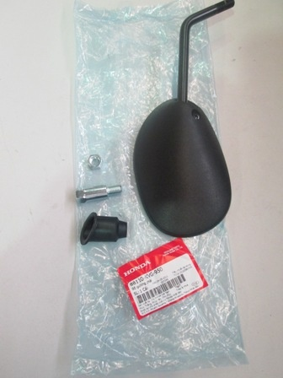 | 27,000 | 2,700 | 29,700 | 39,000 | 3,900 | 42,900
 | 2 | 88111-KRS-860 | HOLDER,R MIRROR
 | 2 | 88113-KVG-950 | STAY COMP,MIRROR
 | 2 | 88114-KVB-900 | CAP,LOCK NUT
 | 2 | 90003-KFL-710 | BOLT,ADPT 10MM
 | 2 | 90201-MW3-620 | NUT,HEX.,10MM
 | 2 | 93700-04018-1G | SCREW OVAL 4X18
 | 2 | 94001-04000-0S | NUT HEX 4MM
25 | 1 | 88110-KVG-V40 | MIRROR ASSY,R BACK | Bộ gương phải | AIRBLADE 125 | K27A, KVGS,KVGV,KVGS | 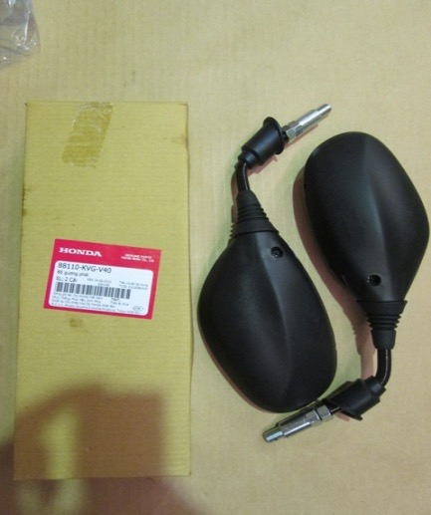 | 45,000 | 4,500 | 49,500 | 59,000 | 5,900 | 64,900
 | 2 | 88110-KVG-V40 | PROTECTIV STICKER
 | 2 | 88111-KVG-V40 | HOLDER,R MIRROR
 | 2 | 88113-KVG-V40 | STAY COMP,MIRROR
 | 2 | 88114-KVB-900 | CAP,LOCK NUT
 | 2 | 88115-KVG-V40 | BOOT,MIRROR UPPER
 | 2 | 8811Z-GHA-610 | SPEC,BACK MIRROR
 | 2 | 88211-KVG-V40 | MIRROR R
 | 2 | 90003-KFL-710 | BOLT,ADPT 10MM
 | 2 | 90201-MW3-620 | NUT,HEX.,10MM
 | 2 | 93700-04018-1G | SCREW OVAL 4X18
 | 2 | 94001-04000-0S | NUT HEX 4MM
26 | 1 | 88110-KWW-B20 | MIRROR ASSY,R BACK | Bộ gương phải | WAVE 110 | KWWY,K03J,KZVR,K07F,K03R,K07G | 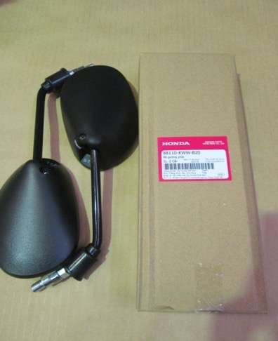 | 34,000 | 3,400 | 37,400 | 45,000 | 4,500 | 49,500
 | 2 | 88111-KRS-860 | HOLDER,R MIRROR
 | 2 | 88113-KRS-860 | STAY COMP MIRROR
 | 2 | 88113-KWW-A00 | CAP, LOCK NUT
 | 2 | 8811Z-GHA-610 | SPEC,BACK MIRROR
 | 2 | 88213-KFV-830 | WEIGHT
 | 2 | 88215-KFV-830 | CUSHION
 | 2 | 90003-MY5-720 | BOLT,ADPT 10MM
 | 2 | 90201-MW3-620 | NUT,HEX.,10MM
 | 2 | 93700-04018-1G | SCREW OVAL 4X18
 | 2 | 94001-04000-0S | NUT HEX 4MM
27 | 1 | 88110-KZL-E00 | MIRROR ASSY,R BACK | Bộ gương phải | VISION 110 | KZLX,KZLJ,KZLY | 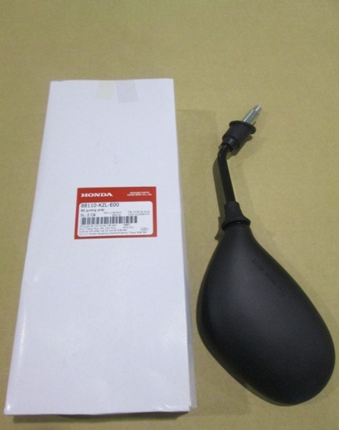 | 57,000 | 5,700 | 62,700 | 76,000 | 7,600 | 83,600
 | 2 | 88111-KZL-E00 | HOLDER R,MILLOR
 | 2 | 88113-KZL-E00 | BOOT,MIRROR
 | 2 | 88114-KVB-900 | CAP,LOCK NUT
 | 2 | 88114-KZL-E00 | MIRROR R
 | 2 | 88115-KZL-930 | BOLT,ADPT 10MM
 | 2 | 88116-KZL-E00 | STAY,MIRROR
 | 2 | 88117-KZL-E00 | RETAINER
 | 2 | 88118-KZL-E00 | SEAT,HOLDER
 | 2 | 8811Z-GHA-610 | SPEC,BACK MIRROR
 | 2 | 88121-KZL-E00 | LINING,R MIRROR
 | 2 | 88123-KZL-E00 | SPRING
 | 2 | 90301-GFC-B50 | LOCK NUT
 | 2 | 90301-GFM-890 | NUT,SPECIAL 5MM
28 | 1 | 88120-K12-900 | MIRROR ASSY,L BACK | Bộ gương trái | LEAD 125 | K12A | 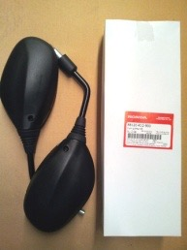 | 42,000 | 4,200 | 46,200 | 55,000 | 5,500 | 60,500
 | 2 | 88112-KVG-V40 | HOLDER,L MIRROR
 | 2 | 88113-K12-900 | STAY COMP,MIRROR
 | 2 | 88115-KVG-V40 | BOOT,MIRROR UPPER
 | 2 | 88119-K12-900 | CAP,LOCK NUT
 | 2 | 8811Z-GHA-610 | SPEC,BACK MIRROR
 | 2 | 88120-KVG-V40 | PROTECTIV STICKEC
 | 2 | 88221-KVG-V40 | MIRROR L
 | 2 | 90003-KFL-710 | BOLT,ADPT 10MM
 | 2 | 90201-MW3-620 | NUT,HEX.,10MM
 | 2 | 93700-04018-1G | SCREW OVAL 4X18
 | 2 | 94001-04000-0S | NUT HEX 4MM
29 | 1 | 88120-K29-901 | MIRROR ASSY,L BACK | Bộ gương trái | SH MODE | K29A | 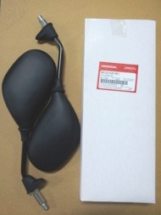 | 47,000 | 4,700 | 51,700 | 62,000 | 6,200 | 68,200
 | 2 | 88112-KZL-E00 | HOLDER L,MIRROR
 | 2 | 88113-KZL-E00 | BOOT,MIRROR
 | 2 | 88114-K29-900 | BOOT,MIRROR
 | 2 | 88115-K29-900 | BOLT,ADPT 10MM
 | 2 | 88116-KZL-E00 | STAY,MIRROR
 | 2 | 88118-KZL-E00 | SEAT,HOLDER
 | 2 | 8811Z-GHA-610 | SPEC,BACK MIRROR
 | 2 | 88122-KZL-E00 | LINING,L MIRROR
 | 2 | 88123-KZL-E00 | SPRING
 | 2 | 88221-K29-900 | MIRROR L
 | 2 | 88223-K29-900 | RETAINER
 | 2 | 90301-GFC-B50 | LOCK NUT
 | 2 | 90301-GFM-890 | NUT,SPECIAL 5MM
30 | 1 | 88120-KFV-660 | MIRROR ASSY,L BACK | Bộ gương trái | DREAM 100 | KVVF,KVVA,KFVY | 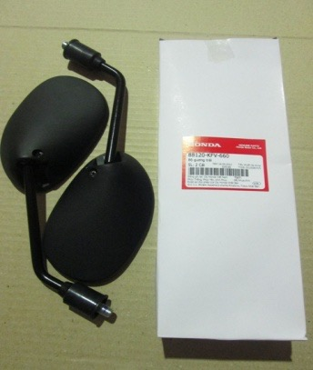 | 32,500 | 3,250 | 35,750 | 41,800 | 4,180 | 45,980
 | 2 | 88112-KRS-860 | HOLDER,L MIRROR
 | 2 | 88113-KRS-860 | STAY COMP MIRROR
 | 2 | 88114-KFV-830 | CAP LOCK NUT
 | 2 | 90003-MY5-720 | BOLT,ADPT 10MM
 | 2 | 90201-MW3-620 | NUT,HEX.,10MM
 | 2 | 93700-04018-1G | SCREW OVAL 4X18
 | 2 | 94001-04000-0S | NUT HEX 4MM
31 | 1 | 88120-KRS-900 | MIRROR ASSY,L BACK | Bộ gương trái | WAVE ALPHA 100 CŨ | KRSA | 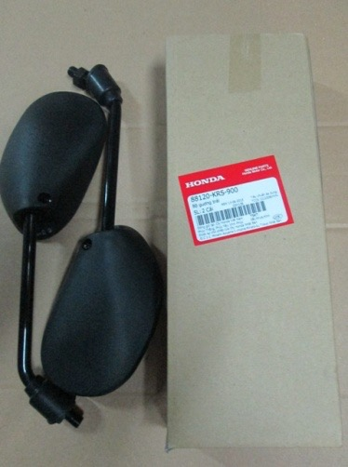 | 30,600 | 3,060 | 33,660 | 39,100 | 3,910 | 43,010
 | 2 | 88112-KRS-900 | HOLDER L MIRROR
 | 2 | 88113-KRS-900 | STAY COMP MIRROR
 | 2 | 88115-KRS-900 | CAP LOCK NUT
 | 2 | 88221-KRS-900 | MIRROR L
 | 2 | 93905-24580 | SCREW.TAPPING 4X20
 | 2 | 94030-10070-C2 | NUT, HEX 10MM
32 | 1 | 88120-KTL-640 | MIRROR ASSY,L BACK | Bộ gương trái | WAVE ALPHA 100 MỚI | KWYP, KWYN | 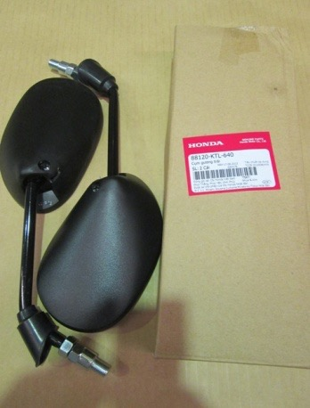 | 36,000 | 3,600 | 39,600 | 48,000 | 4,800 | 52,800
 | 2 | 88112-KRS-860 | HOLDER,L MIRROR
 | 2 | 88113-KRS-860 | STAY COMP MIRROR
 | 2 | 88113-KTL-740 | CAP,LOCK NUT
 | 2 | 88213-KFV-830 | WEIGHT
 | 2 | 88215-KFV-830 | CUSHION
 | 2 | 90003-MY5-720 | BOLT,ADPT 10MM
 | 2 | 90201-MW3-620 | NUT,HEX.,10MM
 | 2 | 93700-04018-1G | SCREW OVAL 4X18
 | 2 | 94001-04000-0S | NUT HEX 4MM
33 | 1 | 88120-KTM-970 | MIRROR ASSY,L BACK | Bộ gương trái | FUTURE 125 | KYZN, KYZR | 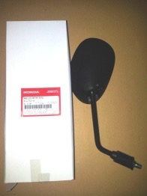 | 33,000 | 3,300 | 36,300 | 44,000 | 4,400 | 48,400
 | 2 | 88112-KRS-860 | HOLDER,L MIRROR
 | 2 | 88113-KRS-860 | STAY COMP MIRROR
 | 2 | 88113-KTM-970 | CAP,LOCK NUT
 | 2 | 88213-KFL-710 | WEIGHT
 | 2 | 88214-KFL-710 | CUSHION
 | 2 | 90003-KFL-710 | BOLT,ADPT 10MM
 | 2 | 90201-MW3-620 | NUT,HEX.,10MM
 | 2 | 93700-04018-1G | SCREW OVAL 4X18
 | 2 | 94001-04000-0S | NUT HEX 4MM
34 | 1 | 88120-KVG-950 | MIRROR ASSY,L BACK | Bộ gương trái | AIRBLADE 110 | KVGF | 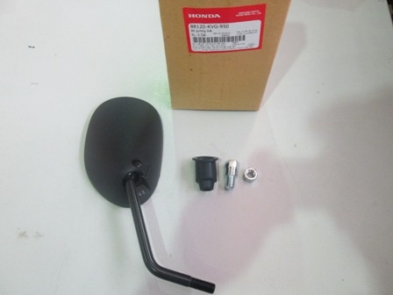 | 27,000 | 2,700 | 29,700 | 39,000 | 3,900 | 42,900
 | 2 | 88112-KRS-860 | HOLDER,L MIRROR
 | 2 | 88113-KVG-950 | STAY COMP,MIRROR
 | 2 | 88114-KVB-900 | CAP,LOCK NUT
 | 2 | 90003-MY5-720 | BOLT,ADPT 10MM
 | 2 | 90201-MW3-620 | NUT,HEX.,10MM
 | 2 | 93700-04018-1G | SCREW OVAL 4X18
 | 2 | 94001-04000-0S | NUT HEX 4MM
35 | 1 | 88120-KVG-V40 | MIRROR ASSY,L BACK | Bộ gương trái | AIRBLADE 125 | K27A, KVGS,KVGV,KVGS | 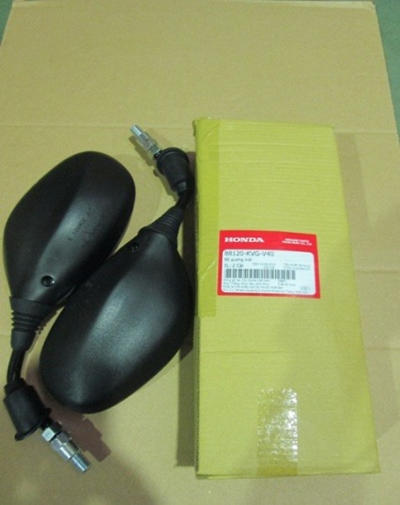 | 45,000 | 4,500 | 49,500 | 59,000 | 5,900 | 64,900
 | 2 | 88112-KVG-V40 | HOLDER,L MIRROR
 | 2 | 88113-KVG-V40 | STAY COMP,MIRROR
 | 2 | 88114-KVB-900 | CAP,LOCK NUT
 | 2 | 88115-KVG-V40 | BOOT,MIRROR UPPER
 | 2 | 8811Z-GHA-610 | SPEC,BACK MIRROR
 | 2 | 88120-KVG-V40 | PROTECTIV STICKEC
 | 2 | 88221-KVG-V40 | MIRROR L
 | 2 | 90003-MY5-720 | BOLT,ADPT 10MM
 | 2 | 90201-MW3-620 | NUT,HEX.,10MM
 | 2 | 93700-04018-1G | SCREW OVAL 4X18
 | 2 | 94001-04000-0S | NUT HEX 4MM
36 | 1 | 88120-KWW-B20 | MIRROR ASSY,L BACK | Bộ gương trái | WAVE 110 | KWWY,K03J,KZVR,K07F,K03R,K07G | 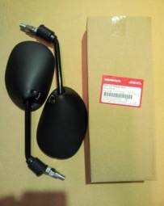 | 34,000 | 3,400 | 37,400 | 45,000 | 4,500 | 49,500
 | 2 | 88112-KRS-860 | HOLDER,L MIRROR
 | 2 | 88113-KRS-860 | STAY COMP MIRROR
 | 2 | 88113-KWW-A00 | CAP, LOCK NUT
 | 2 | 8811Z-GHA-610 | SPEC,BACK MIRROR
 | 2 | 88213-KFV-830 | WEIGHT
 | 2 | 88215-KFV-830 | CUSHION
 | 2 | 90003-MY5-720 | BOLT,ADPT 10MM
 | 2 | 90201-MW3-620 | NUT,HEX.,10MM
 | 2 | 93700-04018-1G | SCREW OVAL 4X18
 | 2 | 94001-04000-0S | NUT HEX 4MM
37 | 1 | 88120-KZL-E00 | MIRROR ASSY,L BACK | Bộ gương trái | VISION 110 | KZLX,KZLJ,KZLY |  | 57,000 | 5,700 | 62,700 | 76,000 | 7,600 | 83,600
 | 2 | 88112-KZL-E00 | HOLDER L,MIRROR
 | 2 | 88113-KZL-E00 | BOOT,MIRROR
 | 2 | 88114-KVB-900 | CAP,LOCK NUT
 | 2 | 88115-KZL-930 | BOLT,ADPT 10MM
 | 2 | 88115-KZL-E00 | MIRROR L
 | 2 | 88116-KZL-E00 | STAY,MIRROR
 | 2 | 88117-KZL-E00 | RETAINER
 | 2 | 88118-KZL-E00 | SEAT,HOLDER
 | 2 | 8811Z-GHA-610 | SPEC,BACK MIRROR
 | 2 | 88122-KZL-E00 | LINING,L MIRROR
 | 2 | 88123-KZL-E00 | SPRING
 | 2 | 90301-GFC-B50 | LOCK NUT
 | 2 | 90301-GFM-890 | NUT,SPECIAL 5MM
38 | 1 | H0640-GBG-B20 | CHAIN KIT DREAM | Bộ nhông xích dream | DREAM 100 | KVVA,KFVZ,KFVY,KFVN,GBGT | 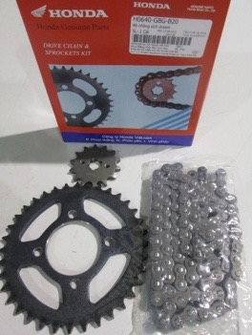 | 109,200 | 10,920 | 120,120 | 128,900 | 12,890 | 141,790
 | 2 | 23801-KRS-860 | SPROKET,FINAL DRIVEN 36T J
 | 2 | 41201-KRS-860 | SPROCKET DRIVE 14T
 | 2 | H4053-KRS-900 | CHAIN,DRIVE(428-96) DREAM
39 | 1 | H0640-KFL-890 | CHAIN KIT FUTURE | Bộ nhông xích future 1 | FUTURE 110 | KFLS,KFLR,KFLP,KFLG | 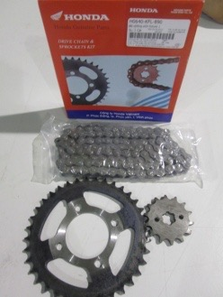 | 113,500 | 11,350 | 124,850 | 133,800 | 13,380 | 147,180
 | 2 | 23801-KRS-860 | SPROKET,FINAL DRIVEN 36T J
 | 2 | 41201-KRS-860 | SPROCKET DRIVE 14T
 | 2 | H4053-KRS-910 | CHAIN,DRIVE,(428-102) FUTURE
40 | 1 | H0640-KRS-900 | CHAIN KIT WAVE | Bộ nhông xích wave alpha cũ | WAVE ALPHA 100 CŨ | KTLL,KTLK,KRSR,KRSM,KRSA | 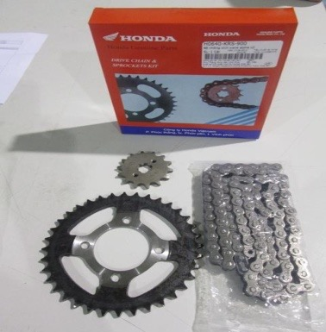 | 111,400 | 11,140 | 122,540 | 131,300 | 13,130 | 144,430
 | 2 | 23801-KRS-860 | SPROKET,FINAL DRIVEN 36T J
 | 2 | 41201-KRS-860 | SPROCKET DRIVE 14T
 | 2 | 40530-KRS-900 | CHAIN DRIVE (428-100) WAVE
41 | 1 | H0640-KTL-640 | CHAIN KIT NEW WAVE | Bộ nhông xích wave rssxvalpha | WAVE ALPHA 100 MỚI | KWYM,KWYG,KTLN | 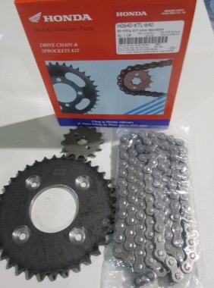 | 112,500 | 11,250 | 123,750 | 132,700 | 13,270 | 145,970
 | 2 | 23801-KTL-780 | SPROCKET,FINAL DRIVEN 36T
 | 2 | 41201-KTL-640 | SPROCKET DRIVE 14T
 | 2 | 40530-KTL-641 | CHAIN,DRIVE,(428-106)
42 | 1 | H0640-KTM-970 | CHAIN KIT FUTURE NEO | Bộ nhông xích future NEOFIII | FUTURE 125 CŨ | KYLA,KYLA,KTMJ | 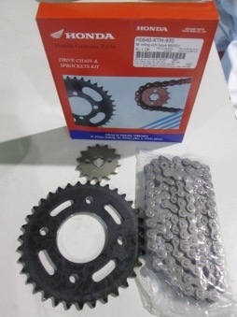 | 114,700 | 11,470 | 126,170 | 135,500 | 13,550 | 149,050
 | 2 | 41201-KTM-970 | SPROCKET,FINAL DRIVEN 35T
 | 2 | 23801-KTM-900 | SPROCKET DRIVE 14T
 | 2 | 40530-KPH-902 | CHAIN,DRIVE (420-104)
43 | 1 | H0640-KWW-E00 | CHAIN KIT NEW WAVE 110 | Bộ nhông xích WAEVE 110 mới | WAVE 110 MỚI, WAVE 110 SPORT | KWWY,K07F | 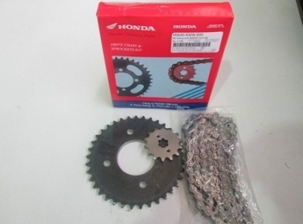 | 123,300 | 12,330 | 135,630 | 145,000 | 14,500 | 159,500
 | 2 | 23801-KTM-900 | SPROCKET DRIVE 14T
 | 2 | 41201-KWW-B20 | SPROCKET,FINAL DRIVEN 37T
 | 2 | 40530-KPH-902 | CHAIN,DRIVE (420-104)
44 | 1 | H0640-KWW-G21 | CHAIN KIT OLD WAVE 110 | Bộ nhông xích WAEVE 110 cũ | WAVE 110 CŨ | K03A,KWWS,KWWJ,KTLN | 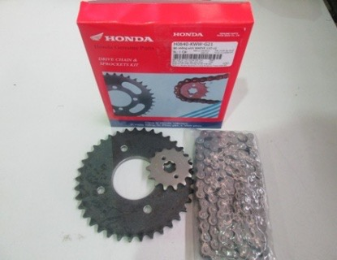 | 113,200 | 11,320 | 124,520 | 135,000 | 13,500 | 148,500
 | 2 | 23801-KTM-900 | SPROCKET DRIVE 14T
 | 2 | 41201-KWW-B20 | SPROCKET,FINAL DRIVEN 37T
 | 2 | 40530-KWW-B21 | CHAIN,DRIVE 420-102L
45 | 1 | H0640-KWW-Y10 | CHAIN KIT NEW WAVE 110 | Bộ nhông xích WAEVE 110 mới | WAVE 110 MỚI | K07F,KWWY,KFLR | 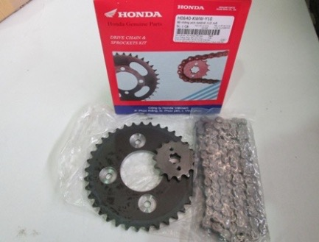 | 113,200 | 11,320 | 124,520 | 135,000 | 13,500 | 148,500
 | 2 | 23801-KTM-900 | SPROCKET DRIVE 14T
 | 2 | 41201-KWW-B20 | SPROCKET,FINAL DRIVEN 37T
 | 2 | 40530-KYL-843 | CHAIN,DRIVE KMC 420JB-104
46 | 1 | H0640-KYZ-900 | CHAIN KIT NEW FUTURE | Bộ nhông xích Future mới | FUTURE 125 MỚI | KYZG, KYZH | 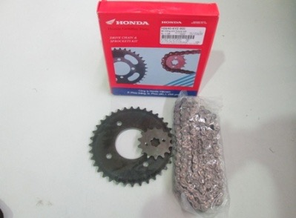 | 129,300 | 12,930 | 142,230 | 170,000 | 17,000 | 187,000
 | 2 | 23801-KPH-900 | SPROCKET, DRIVE(14T)
 | 2 | 41201-KYZ-V00 | SPROCKET, FINAL DRIVEN(36T)
 | 2 | 40530-KYZ-902 | CHAIN, DRIVE(KMC420JB-108L)
47 |  | 88110-K03-M60 | MIRROR ASSY,R BACK | Bộ gương phải | WAVE RSX 110 | K03Y |  | 34,000 | 3,400 | 37,400 | 45,000 | 4,500 | 49,500
48 |  | 88120-K03-M60 | MIRROR ASSY,L BACK | Bộ gương trái | WAVE RSX 110 | K03Y |  | 34,000 | 3,400 | 37,400 | 45,000 | 4,500 | 49,500

